外部設計書
外部設計書 |  |  |  |  | 画面名 |  | ログアウト |  |  |  | 作成者 | 樫森亮太 |  |  | 更新者
 |  |  |  |  | システム名 |  |  |  |  |  | 作成日 | 2022-06-08 |  |  | 更新日
 |  |  |  |  | 備考

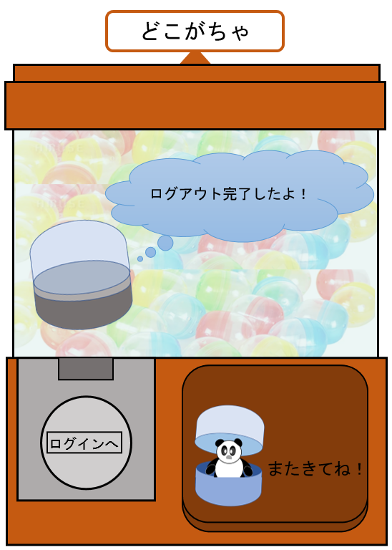
 | 画面設計

2

1

3

 | 機能設計
 |  |  | ページロード時に以下の処理を行う
 |  |  | セッションスコープを削除する

 |  |  | 1.ログイン画面に遷移する
 |  |  | 2.カプセル画像を表示する
 |  |  | 3.パンダの入ったカプセル画像を表示する

 | 項目定義書

 | No | 物理名 |  | 論理名 |  | 画面型 |  | データ型 | min | max | DBテーブル |  | DBカラム | 備考
 | 1 | login |  | ログイン |  | Link
 | 2 | capsule1 |  | カプセル画像 |  | image |  | file
 | 3 | capsule1 |  | カプセル＋パンダ画像() |  | image |  | file

